全服经验双倍
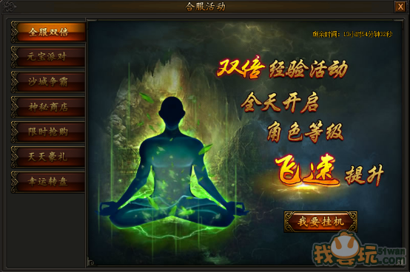
BuffKeyName = 合服双倍经验
合服的后，玩家上线后开始加BUFF，至第四天0点终止
活动一：全服双倍
活动时间：合服第一天至第三天
活动期间，全服双倍经验活动全天开启，所有玩家击杀怪物获得的经验翻倍，海量经验轻松获得，妈妈再也不担心我升级慢了~

元宝派对
活动二：元宝派对
活动时间：合服第一天、第二天
活动期间，每日下午18:00上古幻境刷新超级元宝BOSS，击杀后掉落海量不绑定元宝，所有玩家均可拾取，手快有手慢无，抓紧机会不要错过！上古幻境可从巫山城NPC处传送进入。
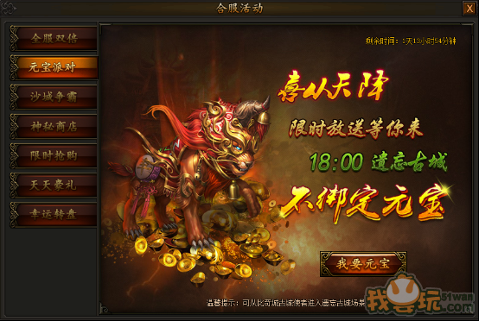

《遗忘古城》修改为《上古幻境》

地图keyname=上古幻境
地图类型=普通地图
BossKeyname= 上古幻兽
脚本需求：
时间：合服后第一天&第二天
地点：在巫山城（162,182）NPC刷新坐标（面朝左下）
用途：刷新一个NpcKeyname=<上古幻境>进入的NPC，
玩家点击后可传送至MapKeyname=《上古幻境》的随机位置，
合服第三天0点需要把NPC remove掉。
BOSS刷新时间：合服第一天&第二天下午18：00
BOSS刷新地点：上古幻境（35,56）（面朝右下）
BOSS特性：BOSS死亡后会掉落无归属权的4种非绑定元宝
30个《50元宝》、30个《100元宝》、10个《200元宝》、5个《500元宝》

 | 864

沙城争霸
活动三：沙城争霸
活动时间：合服第七天
合服第七天开启首次攻城战，获胜公会的会长可在当天21:00-23:59领取20000元宝、随机转6首饰一件，决战沙城，谁能一战！
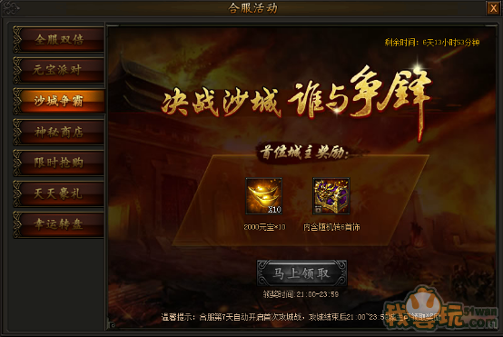
合服后，神歌城清空归属，
合服7天后重新开启攻城系统

神秘商店
活动四：神秘商店
活动时间：合服第一天至第三天
活动期间，神秘商店限时开启，稀有材料超低价出售，不容错过！每过2小时，商店物品自动刷新，消耗199元宝可立即刷新，每次刷新后每个物品限购一次。
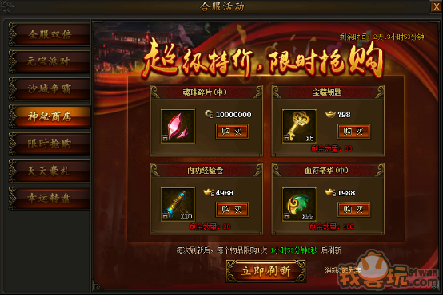
 | 类型 | 物品索引名 | 数量 | 价格 | 道具价值（元宝） | 折扣
 | 1 | 宝藏钥匙 | 1 | 500万绑金 | 200 |  | 道具均为绑定
 |  | 宝藏钥匙 | 5 | 798元宝 | 1000 | 0.8 | 道具均为绑定
 |  | 宝藏钥匙 | 88 | 14088元宝 | 17600 | 0.8 | 道具均为绑定
 | 2 | 内功经验卷 | 1 | 300万绑金 |  |  | 道具均为绑定
 |  | 内功经验卷 | 10 | 4988绑定元宝 |  |  | 道具均为绑定
 | 3 | 宝石结晶中 | 1 | 4238绑定元宝 |  |  | 道具均为绑定
 |  | 宝石结晶中 | 1 | 1000万绑金 |  |  | 道具均为绑定
 | 4 | 魂珠碎片中 | 1 | 4238绑定元宝 |  |  | 道具均为绑定
 |  | 魂珠碎片中 | 1 | 1000万绑金 |  |  | 道具均为绑定
 | 5 | 金砖中 | 3 | 438绑定元宝 |  |  | 道具均为绑定
 | 6 | 羽毛 | 10 | 1125绑定元宝 | 300 | 0.75 | 道具均为绑定
 |  | 羽毛 | 198 | 4988元宝 |  |  | 道具均为绑定
 | 7 | 5级物攻宝石 | 1 | 2160元宝 | 2880 | 0.75 | 道具均为绑定
 |  | 5级魔攻宝石 | 1 | 2160元宝 | 2880 | 0.75 | 道具均为绑定
 |  | 5级道攻宝石 | 1 | 2160元宝 | 2880 | 0.75 | 道具均为绑定
 |  | 5级物防宝石 | 1 | 2160元宝 | 2880 | 0.75 | 道具均为绑定
 |  | 5级魔防宝石 | 1 | 2160元宝 | 2880 | 0.75 | 道具均为绑定
 |  | 5级生命宝石 | 1 | 2160元宝 | 2880 | 0.75 | 道具均为绑定
 | 8 | 高级BOSS积分精魄 | 1 | 4238绑定元宝 |  |  | 道具均为绑定
 | 9 | 双倍经验8小时 | 1 | 100万绑金 | 400万绑金 | 0.25 | 道具均为绑定
 |  | 三倍经验8小时 | 1 | 1588绑定元宝 |  |  | 道具均为绑定
 | 10 | 血符精华中 | 99 | 1988绑定元宝 |  |  | 道具均为绑定
 |  | 血符精华大 | 300 | 5988元宝 |  |  | 道具均为绑定
 | 11 | 成就令牌 | 5 | 788绑定元宝 |  |  | 道具均为绑定
 |  | 高级成就令牌 | 5 | 1888元宝 | 2500 | 0.75 | 道具均为绑定
 | 12 | 弓箭手令牌 | 3 | 500万绑金 |  |  | 道具均为绑定
 |  | 法神令牌 | 3 | 788绑定元宝 |  |  | 道具均为绑定
 | 13 | 高级BOSS召唤令 | 1 | 300万绑金 |  |  | 道具均为绑定
 |  | 超级BOSS召唤令 | 2 | 888元宝 |  |  | 道具均为绑定
2小时刷新一次，也可以消耗199元宝进行刷新道具
4个位置随机取一个类型的道具，再根据类型随机取一个道具
根据4个位置随机取类型表里面的一个道具，
一个位置若已取出X类型的道具，则X类型的道具不会再次出现。

限时抢购
活动五：限时抢购
活动时间：合服第一天至第三天
活动期间，神翼、魂珠、轮回礼包限时出售，所有礼包每天可购买一次，极品材料超低价格，助你迅速提升实力！
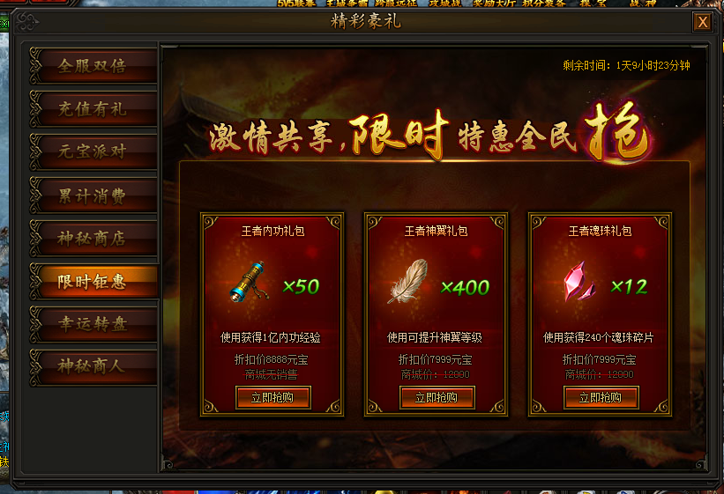
 | 第一批礼包
 | 道具索引名 | 内功经验卷轴 | 羽毛 | 魂珠碎片中
 | 数量 | 50 | 400 | 12
 | 购买价格 | 8888 | 7999 | 7999
 | 商城价格 | 商城无销售 | 12000 | 12000

 | 第二批礼包
 | 道具索引名 | 内功经验卷轴 | 羽毛 | 魂珠碎片中
 | 数量 | 99 | 600 | 18
 | 购买价格 | 16888 | 11999 | 11999
 | 商城价格 | 商城无销售 | 18000 | 18000

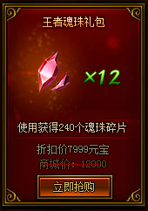
该UI需要做两种色调，
一种为红色，一种为黄色

购买后的UI变化

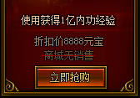

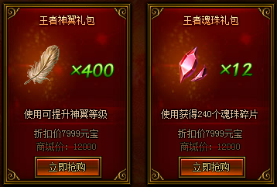

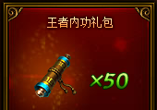

购买后，UI向上做渐进渐出的效果

天天豪礼
活动六：天天豪礼
活动时间：合服第一天至第三天
活动期间，每天充值一定金额，即可领取大量道具奖励，丰厚豪礼不容错过！ | 第一天
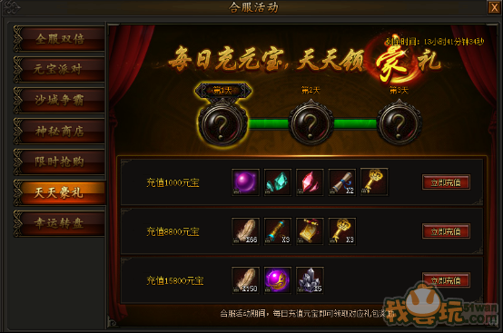
 |  | 物品 | 高级转生丹 | 宝石结晶中 | 魂珠碎片中 | 副本卷轴*2 | 宝藏钥匙 | 商品总价值
 | 充值1000元宝 | 元宝价值 | 1000 | 1000 | 1000 | 120 | 200 | 3320
 |  | 物品 | 羽毛*66 | 内功经验卷轴*3 | 三倍经验8小时 | 宝藏钥匙*3 | 商品总价值
 | 充值8800元宝 | 元宝价值 | 1980 | 商城无售 | 商城无售 | 600 | 2580
 |  | 物品 | 羽毛*150 | 内功经验卷轴*6 | 宝藏钥匙*6 | 商品总价值
 | 充值15800元宝 | 元宝价值 | 4500 | 商城无售 | 1200 | 5700
 | 第二天

 |  | 物品 | 高级转生丹 | 宝石结晶中 | 魂珠碎片中 | 副本卷轴*2 | 宝藏钥匙 | 商品总价值
 | 充值1000元宝 | 元宝价值 | 1000 | 1000 | 1000 | 120 | 200 | 3320
 |  | 物品 | 羽毛*66 | 内功经验卷轴*3 | 三倍经验8小时 | 宝藏钥匙*3 | 商品总价值
 | 充值8800元宝 | 元宝价值 | 1980 | 商城无售 | 商城无售 | 600 | 2580
 |  | 物品 | 羽毛*150 | 内功经验卷轴*6 | 宝藏钥匙*6 | 商品总价值
 | 充值15800元宝 | 元宝价值 | 4500 | 商城无售 | 1200 | 5700
 | 第三天

 |  | 物品 | 高级转生丹 | 宝石结晶中 | 魂珠碎片中 | 副本卷轴*2 | 宝藏钥匙 | 商品总价值
 | 充值1000元宝 | 元宝价值 | 1000 | 1000 | 1000 | 120 | 200 | 3320
 |  | 物品 | 羽毛*66 | 内功经验卷轴*3 | 三倍经验8小时 | 宝藏钥匙*3 | 商品总价值
 | 充值8800元宝 | 元宝价值 | 1980 | 商城无售 | 商城无售 | 600 | 2580
 |  | 物品 | 羽毛*150 | 内功经验卷轴*6 | 宝藏钥匙*6 | 商品总价值
 | 充值15800元宝 | 元宝价值 | 4500 | 商城无售 | 1200 | 5700

幸运转盘
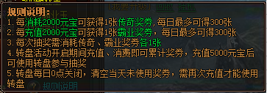
活动七：幸运转盘
活动时间：合服第一天至第三天
活动期间，消费、充值元宝均有机会获得传奇奖券、霸业奖券，消耗两种奖券可以进行转盘抽奖，可以获得大量元宝奖励！
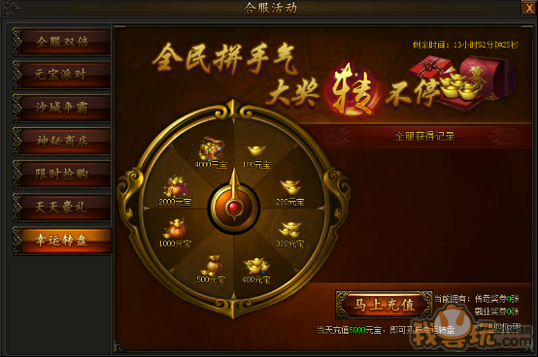

 | 转盘奖励概率表
 |  | 4000元宝 | 2000元宝 | 1000元宝 | 500元宝 | 400元宝 | 300元宝 | 200元宝 | 100元宝
 | 概率 | 4% | 6% | 8% | 12% | 14% | 16% | 19% | 21%

玩家抽中500元宝以上才会显示在《全服获得记录》

《传奇奖券》更换为《神途奖券》；
《霸业奖券》更换为《霸世奖券》；

TIPS里面《奖券》的名称都需要更换

全民探宝
活动八：全民探宝
活动时间：合服第二天
活动当天，全民探宝限时开启，探宝获得极品装备的概率大幅提升！
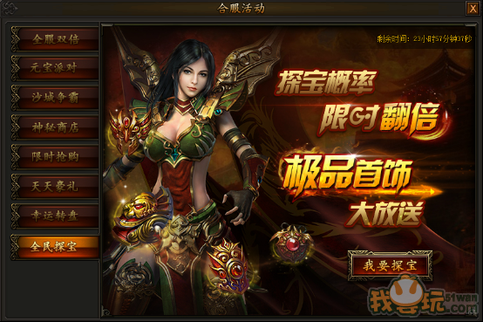

额外美术需求

 | 游戏主界面ICON变化

 | 传霸参考图

 | 活动前Icon | 活动时Icon

神翼盛宴
UI底图的模型替换
活动九：神翼盛宴
活动时间：合服第四天
合服第四天，炼狱巨魔率领大量怪物进攻沙巴克，击杀这些入侵的魔族可以掉落海量羽毛！
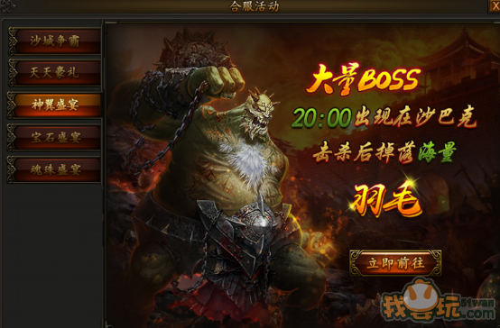

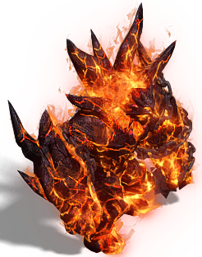
文字替换
大量BOSS
20:00出现在神歌城
击杀后掉落海量
神灵之羽

BossKeyname = 羽毛BOSS小、羽毛BOSS中、羽毛BOSS大
刷新时间：合服第四天下午20:00刷新第一只BOSS，之后每10分钟刷一只BOSS
刷新位置：神歌城（162,195）
BOSS刷新面朝：下
BOSS掉落：
羽毛BOSS小掉落20根、羽毛BOSS中掉落35根、羽毛BOSS大掉落50根
羽毛掉落均（无归属）每个逻辑格1根羽毛

宝石盛宴
活动十：宝石盛宴
活动时间：合服第五天
合服第五天，灭世魔君率领众怪物再次来袭，在沙巴克击退怪物掉落海量宝石精华，使用后可获得宝石碎片，提升宝石等级，获得极大攻击力加成！
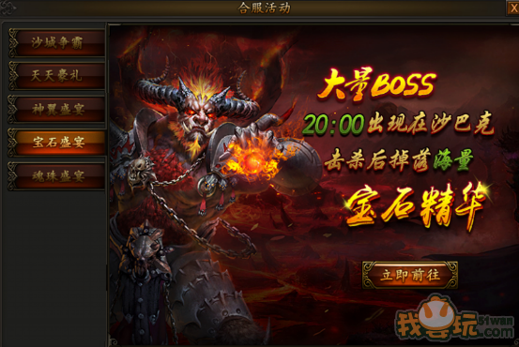
UI底图的模型替换
文字替换
大量BOSS
20:00出现在神歌城
击杀后掉落海量
宝珠精华

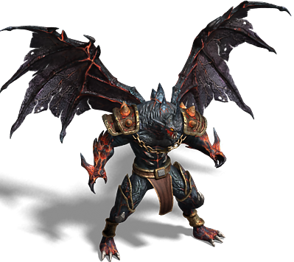

BossKeyname = 宝珠BOSS小、宝珠BOSS中、宝珠BOSS大
刷新时间：合服第五天下午20:00刷新第一只BOSS，之后每10分钟刷一只BOSS
刷新位置：神歌城（162,195）
BOSS刷新面朝：下
BOSS掉落：
宝珠BOSS小掉落30个、宝珠BOSS中掉落40个、宝珠BOSS大掉落50个
keyname=宝珠结晶小掉落均（无归属）每个逻辑格1个

魂珠盛宴
UI底图的模型替换
活动十一：魂珠盛宴
活动时间：合服第六天
合服第六天，最终BOSS铁血魔王降临沙巴克，击败嗜血魔君等入侵的魔族怪物，可获得超多魂珠精华，魂珠精华使用后可获得魂珠碎片，提升魂珠等级，极大提升暴击，享受秒杀的快感！
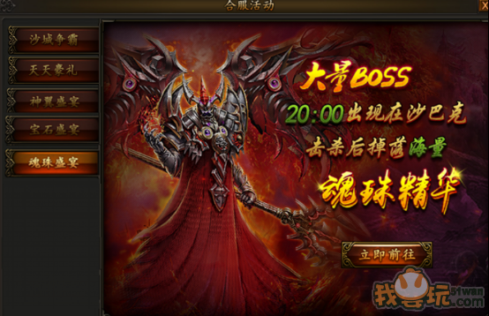

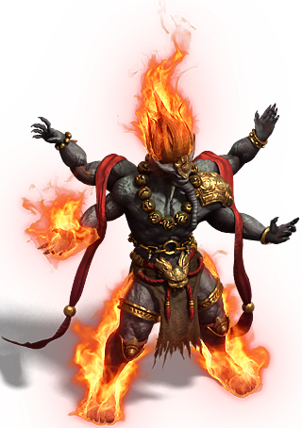
文字替换
大量BOSS
20:00出现在神歌城
击杀后掉落海量
灵珠精华

BossKeyname = 灵珠BOSS小、灵珠BOSS中、宝石BOSS大
刷新时间：合服第六天下午20:00刷新第一只BOSS，之后每10分钟刷一只BOSS
刷新位置：神歌城（162,195）
BOSS刷新面朝：下
BOSS掉落：
灵珠BOSS小掉落35个、灵珠BOSS中掉落45个、灵珠BOSS大掉落60个
keyname=魂珠碎片小掉落均（无归属）每个逻辑格1个

